Plan a
 | FORMATO |  |  |  | 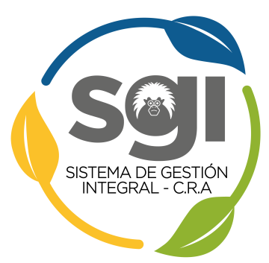
 | RESULTADOS DE AUDITORÍA INTERNA SISTEMA DE GESTIÓN INTEGRAL - SGI
 | Código: CG-FT-03 |  | Versión: 2 | Fecha: 13/11/2020

INDIQUE EL TIPO DE AUDITORÍA: |  | Normal (individual 1 SG) |  | Combinada (2 o más SG)

NORMA(S) ISO AUDITADA(S), U OTRA NORMATIVIDAD OBLIGATORIA (SG)

Proceso(s) Auditado(s):

Ciclo de Auditoría Nº: |  |  | Programa de auditoría (Año):

Fecha o período: |  |  | Semestre:

Nombre(s) del(os) Auditado(s):

Equipo Auditor:

Auditor líder:

Documentación examinada:

No Conformidades (Incumplimiento de requisitos)
No. | Descripción de la No conformidad |  |  | Requisito-Norma | Proceso(s) donde aplica

Diligenciamiento del Levantamiento de la(s) acción(es) correctivas (A.C.) - (Con base en formato GM-FT-01).
CAUSA(S) A ELIMINAR |  | ACCION(ES) A IMPLEMENTAR |  | ANEXOS DE LA A.C. (FORMATO A.C.) (debe contener espina de pescado, 5 porqués, etc)

Observaciones/recomendaciones:

Fortalezas encontradas:

 | Equipo Auditor:
 | NOMBRE-FIRMA
 | NOMBRE-FIRMA
 | NOMBRE-FIRMA

